CADENAS
 |  | CADENAS
NUMERO | PESO | PRODUCTO | COSTO | ENVIO CHINA | ENVIO MX | COST T $ | COST T Q | COSTO C IVA | PRECIO DOBLE | VENTA MAYORISTA | PRECIO
1 | 10 | 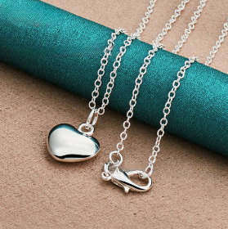 | $0.56 | $0.47 | Q0.13 | $1.16 | Q9.28 | Q9.77 | Q24.54 | Q25.00 | Q35.00
2 | 10 | 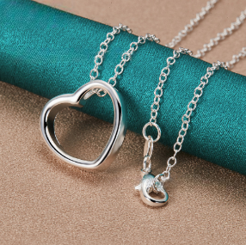 | $0.47 | $0.47 | Q0.13 | $1.07 | Q8.56 | Q9.01 | Q18.02 | Q20.00 | Q30.00
3 | 10 | 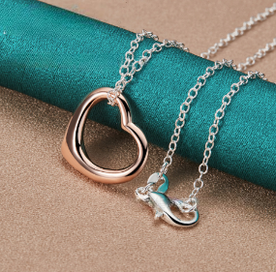 | $0.51 | $0.47 | Q0.13 | $1.11 | Q8.88 | Q9.35 | Q18.69 | Q20.00 | Q30.00
4 | 10 | 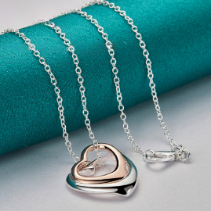 | $0.57 | $0.47 | Q0.13 | $1.17 | Q9.36 | Q9.85 | Q19.71 | Q20.00 | Q30.00
6 | 10 | 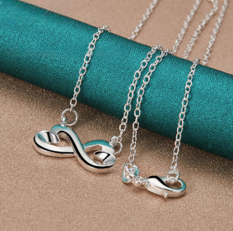 | $0.40 | $0.47 | Q0.13 | $1.00 | Q8.00 | Q8.42 | Q16.84 | Q20.00 | Q30.00
7 | 10 | 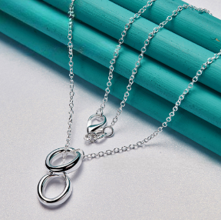 | $0.61 | $0.47 | Q0.13 | $1.21 | Q9.68 | Q10.19 | Q20.38 | Q20.00 | Q30.00
8 | 10 | 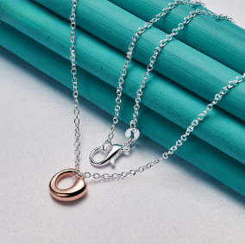 | $0.62 | $0.47 | Q0.13 | $1.22 | Q9.76 | Q10.27 | Q20.55 | Q20.00 | Q30.00
9 | 10 | 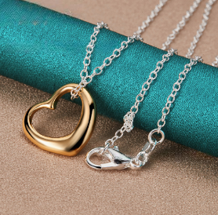 | $0.55 | $0.47 | Q0.13 | $1.15 | Q9.20 | Q9.68 | Q19.37 | Q20.00 | Q30.00
10 | 10 | 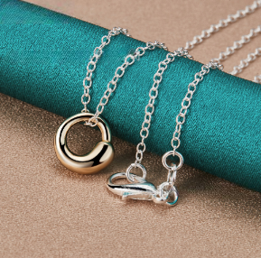 | $0.62 | $0.47 | Q0.13 | $1.22 | Q9.76 | Q10.27 | Q20.55 | Q20.00 | Q30.00
11 | 10 | 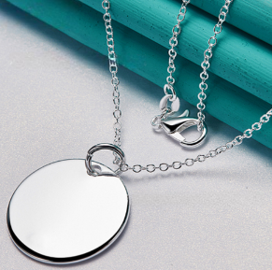 | $0.40 | $0.47 | Q0.13 | $1.00 | Q8.00 | Q8.42 | Q16.84 | Q20.00 | Q30.00
12 | 10 | 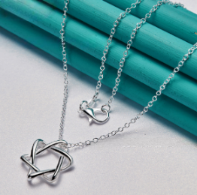 | $0.66 | $0.47 | Q0.13 | $1.26 | Q10.08 | Q10.61 | Q21.22 | Q25.00 | Q35.00
14 | 10 | 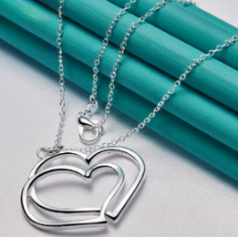 | $0.56 | $0.47 | Q0.13 | $1.16 | Q9.28 | Q9.77 | Q19.54 | Q20.00 | Q30.00
15 | 10 | 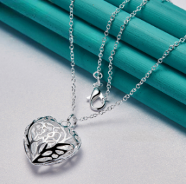 | $0.40 | $0.47 | Q0.13 | $1.00 | Q8.00 | Q8.42 | Q16.84 | Q20.00 | Q30.00
16 |  | 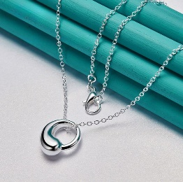 | $0.36 | $0.47 | Q0.13 | $0.96 | Q7.68 | Q8.08 | Q16.17 | Q20.00 | Q30.00
17 | 10 |  | $0.32 | $0.47 | Q0.13 | $0.92 | Q7.36 | Q7.75 | Q15.49 | Q25.00 | Q35.00
18 |  |  | $0.66 | $0.47 | Q0.13 | $1.26 | Q10.08 | Q10.61 | Q21.22 | Q25.00 | Q35.00
19 | 10 |  | $0.60 | $0.47 | Q0.13 | $1.20 | Q9.60 | Q10.11 | Q20.21 | Q25.00 | Q35.00
20 | 10 |  | $0.90 | $0.47 | Q0.13 | $1.50 | Q12.00 | Q12.63 | Q25.26 | Q30.00 | Q40.00
21 |  | 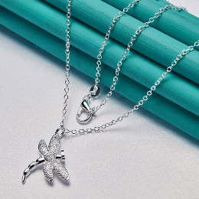 | $0.25 | $0.47 | Q0.13 | $0.85 | Q6.80 | Q7.16 | Q14.32 | Q20.00 | Q30.00
22 |  | 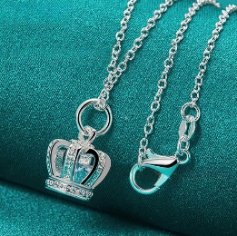 | $0.24 | $0.47 | Q0.13 | $0.84 | Q6.72 | Q7.07 | Q14.15 | Q20.00 | Q30.00
23 |  | 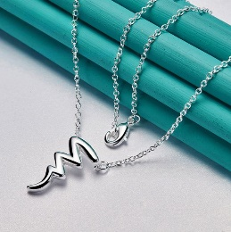 | $0.43 | $0.47 | Q0.13 | $1.03 | Q8.24 | Q8.67 | Q17.35 | Q20.00 | Q30.00
24 |  | 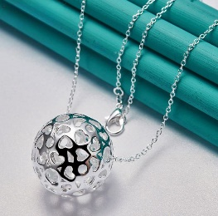 | $0.38 | $0.47 | Q0.13 | $0.98 | Q7.84 | Q8.25 | Q16.51 | Q25.00 | Q35.00
25 |  | 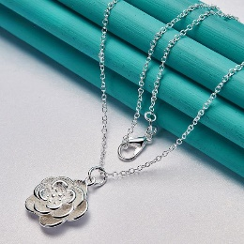 | $0.29 | $0.47 | Q0.13 | $0.89 | Q7.12 | Q7.49 | Q14.99 | Q20.00 | Q30.00
26 | 10 |  | $0.46 | $0.47 | Q0.13 | $1.06 | Q8.48 | Q8.93 | Q17.85 | Q25.00 | Q35.00
27 |  |  | $0.28 | $0.47 | Q0.13 | $0.88 | Q7.04 | Q7.41 | Q14.82 | Q20.00 | Q30.00
28 | 10 |  | $0.28 | $0.47 | Q0.13 | $0.88 | Q7.04 | Q7.41 | Q14.82 | Q20.00 | Q30.00
29 |  | 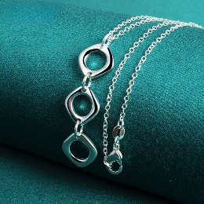 | $0.32 | $0.47 | Q0.13 | $0.92 | Q7.36 | Q7.75 | Q15.49 | Q20.00 | Q30.00
30 |  | 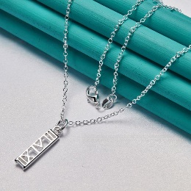 | $0.27 | $0.47 | Q0.13 | $0.87 | Q6.96 | Q7.33 | Q14.65 | Q20.00 | Q30.00
31 |  | 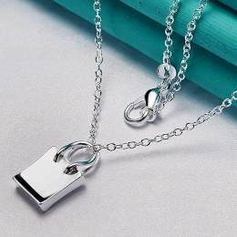 | $0.28 | $0.47 | Q0.13 | $0.88 | Q7.04 | Q7.41 | Q14.82 | Q20.00 | Q30.00
32 | 10 | 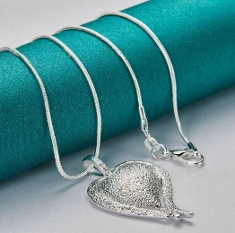 | $0.40 | $0.47 | Q0.13 | $1.00 | Q8.00 | Q8.42 | Q16.84 | Q20.00 | Q30.00
33 |  |  | $0.22 | $0.47 | Q0.13 | $0.82 | Q6.56 | Q6.91 | Q13.81 | Q20.00 | Q30.00
34 |  |  | $0.30 | $0.47 | Q0.13 | $0.90 | Q7.20 | Q7.58 | Q15.16 | Q20.00 | Q30.00
35 |  |  | $0.44 | $0.47 | Q0.13 | $1.04 | Q8.32 | Q8.76 | Q17.52 | Q20.00 | Q30.00
36 |  | 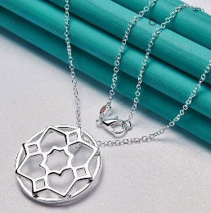 | $0.60 | $0.47 | Q0.13 | $1.20 | Q9.60 | Q10.11 | Q20.21 | Q25.00 | Q35.00
37 |  | 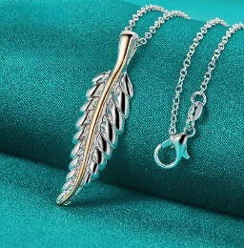 | $0.56 | $0.47 | Q0.13 | $1.16 | Q9.28 | Q9.77 | Q19.54 | Q20.00 | Q30.00
38 |  | 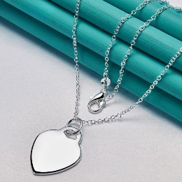 | $0.25 | $0.47 | Q0.13 | $0.85 | Q6.80 | Q7.16 | Q14.32 | Q20.00 | Q30.00
39 |  |  | $0.32 | $0.47 | Q0.13 | $0.92 | Q7.36 | Q7.75 | Q15.49 | Q20.00 | Q30.00
40 | 10 |  | $0.30 | $0.47 | Q0.13 | $0.90 | Q7.20 | Q7.58 | Q15.16 | Q20.00 | Q30.00
41 |  | 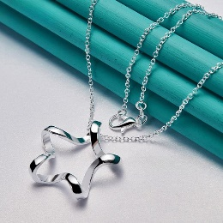 | $0.27 | $0.47 | Q0.13 | $0.87 | Q6.96 | Q7.33 | Q14.65 | Q20.00 | Q30.00
42 |  | 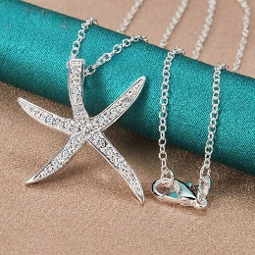 | $0.63 | $0.47 | Q0.13 | $1.23 | Q9.84 | Q10.36 | Q20.72 | Q25.00 | Q35.00
43 | 10 | 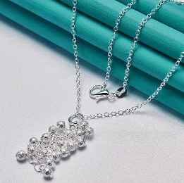 | $0.30 | $0.47 | Q0.13 | $0.90 | Q7.20 | Q7.58 | Q15.16 | Q20.00 | Q30.00
44 | 10 | 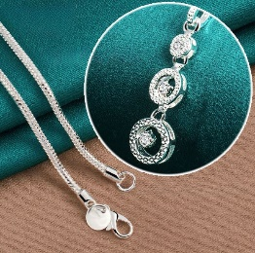 | $0.60 | $0.47 | Q0.13 | $1.20 | Q9.60 | Q10.11 | Q20.21 | Q25.00 | Q35.00
45 |  | 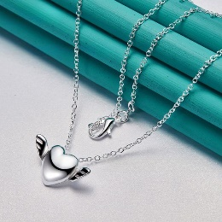 | $0.32 | $0.47 | Q0.13 | $0.92 | Q7.36 | Q7.75 | Q15.49 | Q20.00 | Q30.00
46 |  | 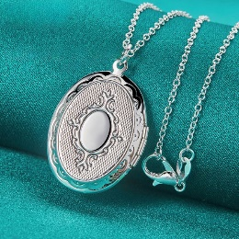 | $0.31 | $0.47 | Q0.13 | $0.91 | Q7.28 | Q7.66 | Q15.33 | Q20.00 | Q30.00
47 |  |  | $0.30 | $0.47 | Q0.13 | $0.90 | Q7.20 | Q7.58 | Q15.16 | Q20.00 | Q30.00
48 |  | 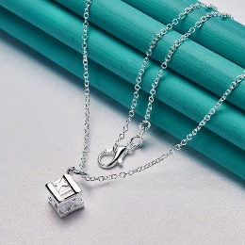 | $0.28 | $0.47 | Q0.13 | $0.88 | Q7.04 | Q7.41 | Q14.82 | Q20.00 | Q30.00
49 |  |  | $0.27 | $0.47 | Q0.13 | $0.87 | Q6.96 | Q7.33 | Q14.65 | Q20.00 | Q30.00
50 |  | 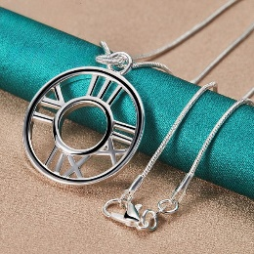 | $0.58 | $0.47 | Q0.13 | $1.18 | Q9.44 | Q9.94 | Q19.87 | Q20.00 | Q30.00
51 | 10 | 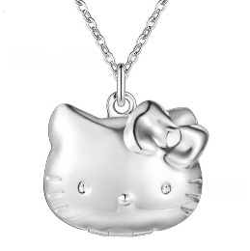 |  |  |  |  |  |  |  | Q25.00 | Q35.00
52 |  | 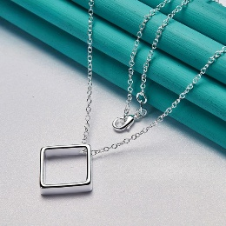 |  |  |  |  |  |  |  | Q20.00 | Q30.00
53 |  | 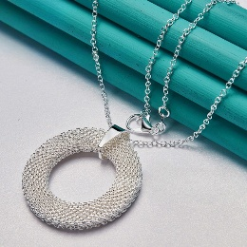 |  |  |  |  |  |  |  | Q25.00 | Q35.00
54 | 10 | 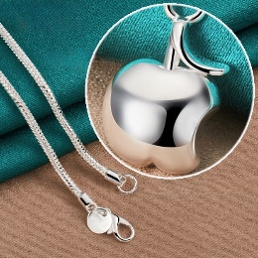 | $0.26 | $0.47 | Q0.13 | $0.86 | Q6.88 | Q7.24 | Q14.48 | Q20.00 | Q30.00
55 |  | 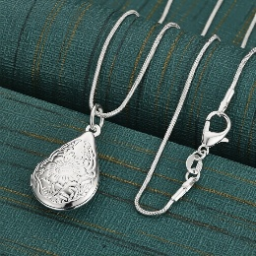 |  |  |  |  |  |  |  | Q20.00 | Q30.00
56 |  | 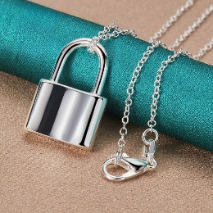 |  |  |  |  |  |  |  | Q25.00 | Q35.00
57 |  |  |  |  |  |  |  |  |  | Q20.00 | Q30.00
58 |  | 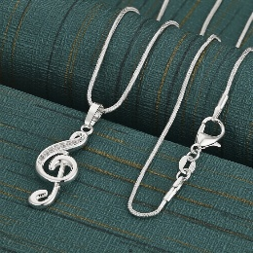 |  |  |  |  |  |  |  | Q20.00 | Q30.00
59 |  |  |  |  |  |  |  |  |  | Q20.00 | Q30.00
60 |  | 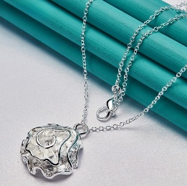 |  |  |  |  |  |  |  | Q20.00 | Q30.00
61 | 15 |  | $0.50 | $0.70 | Q0.19 | $1.39 | Q11.12 | Q11.71 | Q23.41 | Q25.00 | Q35.00
62 |  |  |  |  |  |  |  |  |  | Q20.00 | Q30.00
63 |  | 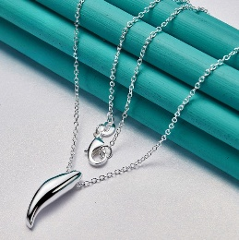 |  |  |  |  |  |  |  | Q20.00 | Q30.00
64 |  | 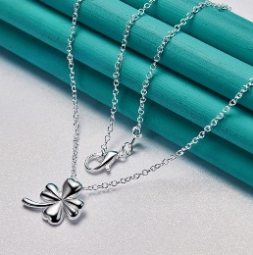 |  |  |  |  |  |  |  | Q20.00 | Q30.00
65 |  |  |  |  |  |  |  |  |  | Q20.00 | Q30.00
66 | 10 | 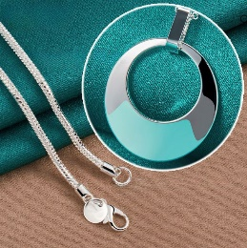 | $0.56 | $0.47 | Q0.13 | $1.16 | Q9.28 | Q9.77 | Q19.54 | Q20.00 | Q30.00
67 |  |  |  |  |  |  |  |  |  | Q20.00 | Q30.00
68 | 10 | 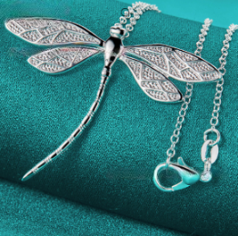 | $0.79 | $0.47 | Q0.13 | $1.39 | Q11.12 | Q11.71 | Q23.41 | Q25.00 | Q35.00
69 |  |  |  |  |  |  |  |  |  | Q20.00 | Q30.00
70 |  | 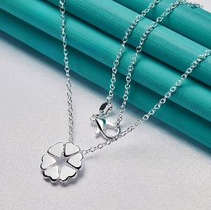 |  |  |  |  |  |  |  | Q20.00 | Q30.00
71 |  |  |  |  |  |  |  |  |  | Q20.00 | Q30.00
72 |  | 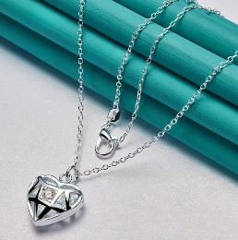 |  |  |  |  |  |  |  | Q20.00 | Q30.00
73 | 10 | 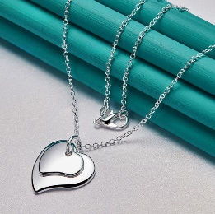 | $0.31 | $0.47 | Q0.13 | $0.91 | Q7.28 | Q7.66 | Q15.33 | Q20.00 | Q30.00
74 | 10 | 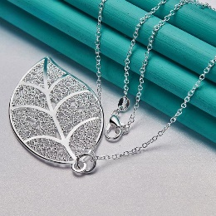 | $0.22 | $0.47 | Q0.13 | $0.82 | Q6.56 | Q6.91 | Q13.81 | Q20.00 | Q30.00
75 |  |  |  |  |  |  |  |  |  | Q20.00 | Q30.00
76 |  |  |  |  |  |  |  |  |  | Q25.00 | Q35.00
77 | 10 |  | $0.56 | $0.47 | Q0.13 | $1.16 | Q9.28 | Q9.77 | Q19.54 | Q20.00 | Q30.00
78 | 10 |  | $0.75 | $0.47 | Q0.13 | $1.35 | Q10.80 | Q11.37 | Q22.74 | Q25.00 | Q35.00
79 | 10 |  | $0.31 | $0.47 | Q0.13 | $0.91 | Q7.28 | Q7.66 | Q15.33 | Q20.00 | Q30.00
80 |  |  |  |  |  |  |  |  |  | Q20.00 | Q30.00
81 |  |  |  |  |  |  |  |  |  | Q20.00 | Q30.00
82 |  |  |  |  |  |  |  |  |  | Q25.00 | Q35.00
83 |  |  |  |  |  |  |  |  |  | Q20.00 | Q30.00
84 |  |  |  |  |  |  |  |  |  | Q20.00 | Q30.00
85 |  |  |  |  |  |  |  |  |  | Q25.00 | Q35.00
86 |  |  |  |  |  |  |  |  |  | Q20.00 | Q30.00
87 |  |  |  |  |  |  |  |  |  | Q25.00 | Q35.00
88 | 10 |  | $0.30 | $0.47 | Q0.13 | $0.90 | Q7.20 | Q7.58 | Q15.16 | Q20.00 | Q30.00
89 |  |  |  |  |  |  |  |  |  | Q20.00 | Q30.00
90 |  |  |  |  |  |  |  |  |  | Q20.00 | Q30.00
91 |  |  |  |  |  |  |  |  |  | Q25.00 | Q35.00
92 |  |  |  |  |  |  |  |  |  | Q20.00 | Q30.00
93 |  |  |  |  |  |  |  |  |  | Q30.00 | Q40.00
94 |  |  |  |  |  |  |  |  |  | Q20.00 | Q30.00
95 |  |  |  |  |  |  |  |  |  | Q25.00 | Q35.00
96 |  |  |  |  |  |  |  |  |  | Q20.00 | Q30.00
97 |  |  |  |  |  |  |  |  |  | Q20.00 | Q30.00
98 |  |  |  |  |  |  |  |  |  | Q20.00 | Q30.00
99 |  |  |  |  |  |  |  |  |  | Q25.00 | Q35.00
100 |  |  |  |  |  |  |  |  |  | Q20.00 | Q30.00
101 | 10 |  | $0.28 | $0.47 | Q0.13 | $0.88 | Q7.04 | Q7.41 | Q14.82 | Q20.00 | Q30.00
102 |  |  |  |  |  |  |  |  |  | Q20.00 | Q30.00
103 |  |  |  |  |  |  |  |  |  | Q25.00 | Q35.00
104 |  |  |  |  |  |  |  |  |  | Q25.00 | Q35.00
105 | 10 |  | $0.56 | $0.47 | Q0.13 | $1.16 | Q9.28 | Q9.77 | Q19.54 | Q20.00 | Q30.00
106 | 10 |  | $0.56 | $0.47 | Q0.13 | $1.16 | Q9.28 | Q9.77 | Q19.54 | Q20.00 | Q30.00
107 |  |  |  |  |  |  |  |  |  | Q20.00 | Q30.00
108 |  |  |  |  |  |  |  |  |  | Q20.00 | Q30.00
109 |  |  |  |  |  |  |  |  |  | Q20.00 | Q30.00
110 |  |  |  |  |  |  |  |  |  | Q25.00 | Q35.00
111 |  |  |  |  |  |  |  |  |  | Q25.00 | Q35.00
112 |  |  |  |  |  |  |  |  |  | Q25.00 | Q35.00
113 |  |  |  |  |  |  |  |  |  | Q25.00 | Q35.00
114 | 10 |  | $0.44 | $0.47 | Q0.13 | $1.04 | Q8.32 | Q8.76 | Q17.52 | Q20.00 | Q30.00
115 |  |  |  |  |  |  |  |  |  | Q25.00 | Q35.00
116 |  |  |  |  |  |  |  |  |  | Q20.00 | Q30.00
117 | 10 |  | $0.76 | $0.47 | Q0.13 | $1.36 | Q10.88 | Q11.45 | Q22.91 | Q25.00 | Q35.00
118 |  |  |  |  |  |  |  |  |  | Q25.00 | Q35.00
120 |  |  |  |  |  |  |  |  |  | Q20.00 | Q30.00
121 | 10 |  | $0.42 | $0.47 | Q0.13 | $1.02 | Q8.16 | Q8.59 | Q17.18 | Q20.00 | Q30.00
122 |  |  |  |  |  |  |  |  |  | Q20.00 | Q30.00
123 |  |  |  |  |  |  |  |  |  | Q25.00 | Q35.00
124 |  |  |  |  |  |  |  |  |  | Q20.00 | Q30.00
125 | 10 |  | $0.67 | $0.47 | Q0.13 | $1.27 | Q10.16 | Q10.69 | Q21.39 | Q25.00 | Q35.00
126 |  |  |  |  |  |  |  |  |  | Q25.00 | Q35.00
127 | 10 |  | $0.48 | $0.47 | Q0.13 | $1.08 | Q8.64 | Q9.09 | Q18.19 | Q20.00 | Q30.00
129 |  |  |  |  |  |  |  |  |  | Q20.00 | Q30.00
130 |  |  |  |  |  |  |  |  |  | Q30.00 | Q40.00
131 | 10 |  | $0.78 | $0.47 | Q0.13 | $1.38 | Q11.04 | Q11.62 | Q23.24 | Q25.00 | Q35.00
132 |  |  |  |  |  |  |  |  |  | Q30.00 | Q40.00
133 |  |  |  |  |  |  |  |  |  | Q25.00 | Q35.00
134 |  |  |  |  |  |  |  |  |  | Q25.00 | Q35.00
135 |  |  |  |  |  |  |  |  |  | Q20.00 | Q30.00
136 |  |  |  |  |  |  |  |  |  | Q20.00 | Q30.00
137 |  |  |  |  |  |  |  |  |  | Q25.00 | Q35.00
138 | 15 |  | $0.87 | $0.70 | Q0.19 | $1.76 | Q14.08 | Q14.82 | Q29.64 | Q30.00 | Q40.00
139 | 10 |  | $0.34 | $0.47 | Q0.13 | $0.94 | Q7.52 | Q7.92 | Q15.83 | Q20.00 | Q30.00
140 | 10 |  | $1.05 | $0.47 | Q0.13 | $1.65 | Q13.20 | Q13.89 | Q27.79 | Q30.00 | Q40.00
141 | 10 |  | $0.67 | $0.47 | Q0.13 | $1.27 | Q10.16 | Q10.69 | Q21.39 | Q25.00 | Q35.00
142 | 15 |  | $0.25 | $0.70 | Q0.19 | $1.14 | Q9.12 | Q9.60 | Q19.20 | Q20.00 | Q30.00
143 |  |  |  |  |  |  |  |  |  | Q20.00 | Q30.00
144 | 10 |  | $0.63 | $0.47 | Q0.13 | $1.23 | Q9.84 | Q10.36 | Q20.72 | Q25.00 | Q35.00
145 | 10 |  | $0.36 | $0.47 | Q0.13 | $0.96 | Q7.68 | Q8.08 | Q16.17 | Q30.00 | Q40.00
146 |  |  |  |  |  |  |  |  |  | Q30.00 | Q40.00
147 |  |  |  |  |  |  |  |  |  | Q30.00 | Q40.00
148 | 15 |  | $1.02 | $0.70 | Q0.19 | $1.91 | Q15.28 | Q16.08 | Q32.17 | Q35.00 | Q45.00
149 |  |  |  |  |  |  |  |  |  | Q20.00 | Q30.00
150 |  |  |  |  |  |  |  |  |  | Q25.00 | Q35.00
153 |  |  |  |  |  |  |  |  |  | Q25.00 | Q35.00
154 |  |  |  |  |  |  |  |  |  | Q30.00 | Q40.00
155 | 10 |  | $0.76 | $0.47 | Q0.13 | $1.36 | Q10.88 | Q11.45 | Q22.91 | Q25.00 | Q35.00
156 |  |  |  |  |  |  |  |  |  | Q30.00 | Q40.00
157 |  |  |  |  |  |  |  |  |  | Q25.00 | Q35.00
159 |  |  |  |  |  |  |  |  |  | Q25.00 | Q35.00
160 |  |  |  |  |  |  |  |  |  | Q25.00 | Q35.00
161 |  |  |  |  |  |  |  |  |  | Q25.00 | Q35.00
163 |  |  |  |  |  |  |  |  |  | Q25.00 | Q35.00
164 |  |  |  |  |  |  |  |  |  | Q25.00 | Q35.00
165 |  |  |  |  |  |  |  |  |  | Q25.00 | Q35.00
166 |  |  |  |  |  |  |  |  |  | Q25.00 | Q35.00
167 |  |  |  |  |  |  |  |  |  | Q25.00 | Q35.00
168 |  |  |  |  |  |  |  |  |  | Q25.00 | Q35.00
169 |  |  |  |  |  |  |  |  |  | Q25.00 | Q35.00
170 |  |  |  |  |  |  |  |  |  | Q25.00 | Q35.00
171 |  |  |  |  |  |  |  |  |  | Q25.00 | Q35.00
172 | 10 |  | $0.61 | $0.70 | Q0.19 | $1.50 | Q12.00 | Q12.63 | Q25.26 | Q25.00 | Q35.00
173 |  |  |  |  |  |  |  |  |  | Q30.00 | Q40.00
174 |  |  |  |  |  |  |  |  |  | Q30.00 | Q40.00
175 |  |  |  |  |  |  |  |  |  | Q25.00 | Q35.00
177 | 10 |  | $0.29 | $0.47 | Q0.13 | $0.89 | Q7.12 | Q7.49 | Q14.99 | Q20.00 | Q30.00
178 |  |  |  |  |  |  |  |  |  | Q20.00 | Q30.00
179 |  |  |  |  |  |  |  |  |  | Q20.00 | Q30.00
180 | 10 |  | $1.00 | $0.47 | Q0.13 | $1.60 | Q12.80 | Q13.47 | Q26.95 | Q30.00 | Q40.00
181 |  |  |  |  |  |  |  |  |  | Q30.00 | Q40.00
182 |  |  |  |  |  |  |  |  |  | Q30.00 | Q40.00
183 |  |  |  |  |  |  |  |  |  | Q30.00 | Q40.00
184 |  |  |  |  |  |  |  |  |  | Q20.00 | Q30.00
185 |  |  |  |  |  |  |  |  |  | Q20.00 | Q30.00
186 | 10 |  | $0.61 | $0.47 | Q0.13 | $1.21 | Q9.68 | Q10.19 | Q20.38 | Q20.00 | Q30.00
187 |  |  |  |  |  |  |  |  |  | Q25.00 | Q35.00
188 |  |  |  |  |  |  |  |  |  | Q20.00 | Q30.00
189 |  |  |  |  |  |  |  |  |  | Q20.00 | Q30.00
190 |  |  |  |  |  |  |  |  |  | Q25.00 | Q35.00
191 |  |  |  |  |  |  |  |  |  | Q25.00 | Q35.00
192 |  |  |  |  |  |  |  |  |  | Q25.00 | Q35.00
193 |  |  |  |  |  |  |  |  |  | Q25.00 | Q35.00
194 |  |  |  |  |  |  |  |  |  | Q20.00 | Q30.00
195 |  |  |  |  |  |  |  |  |  | Q20.00 | Q30.00
196 | 10 |  | $0.43 | $0.47 | Q0.13 | $1.03 | Q8.24 | Q8.67 | Q17.35 | Q20.00 | Q30.00
197 |  |  |  |  |  |  |  |  |  | Q20.00 | Q30.00
198 | 10 |  | $1.04 | $0.47 | Q0.13 | $1.64 | Q13.12 | Q13.81 | Q27.62 | Q30.00 | Q40.00
199 |  |  |  |  |  |  |  |  |  | Q25.00 | Q35.00
200 |  |  |  |  |  |  |  |  |  | Q30.00 | Q40.00
201 |  |  |  |  |  |  |  |  |  | Q30.00 | Q40.00
202 |  |  |  |  |  |  |  |  |  | Q25.00 | Q35.00
203 |  |  | $0.15 | $0.47 | Q0.13 | $0.75 | Q6.00 | Q6.32 | Q12.63 | Q15.00 | Q25.00
204 |  |  |  |  |  |  |  |  |  | Q40.00 | Q50.00
205 | BLANCO |  |  |  |  |  |  |  |  | Q40.00 | Q50.00
205 | ROSA |  |  |  |  |  |  |  |  | Q40.00 | Q50.00
205 | PURPURA |  |  |  |  |  |  |  |  | Q40.00 | Q50.00
206 | 30 |  | $1.61 | $1.40 | Q0.39 | $3.40 | Q27.20 | Q28.63 | Q57.26 | Q60.00 | Q70.00
207 |  |  |  |  |  |  |  |  |  | Q45.00 | Q55.00
208 | 25 |  | $1.08 | $1.17 | Q0.32 | $2.57 | Q20.56 | Q21.64 | Q43.28 | Q45.00 | Q55.00
209 |  |  |  |  |  |  |  |  |  | Q45.00 | Q55.00
210 | 15 |  | $1.03 | $0.70 | Q0.19 | $1.92 | Q15.36 | Q16.17 | Q32.34 | Q40.00 | Q50.00
211 |  |  |  |  |  |  |  |  |  | Q45.00 | Q55.00
212 |  |  |  |  |  |  |  |  |  | Q45.00 | Q55.00
213 | 20 |  | $1.08 | $0.93 | Q0.26 | $2.27 | Q18.16 | Q19.12 | Q38.23 | Q40.00 | Q50.00
214 |  |  |  |  |  |  |  |  |  | Q40.00 | Q50.00
215 |  |  |  |  |  |  |  |  |  | Q35.00 | Q45.00
216 | 35 |  | $1.38 | $1.40 | Q0.39 | $3.17 | Q25.36 | Q26.69 | Q58.39 | Q60.00 | Q70.00
217 |  |  |  |  |  |  |  |  |  | Q60.00 | Q70.00
218 | 20 |  | $0.81 | $0.93 | Q0.26 | $2.00 | Q16.00 | Q16.84 | Q33.68 | Q40.00 | Q50.00
219 |  |  |  |  |  |  |  |  |  | Q60.00 | Q70.00
220 | 20 |  | $1.33 | $0.93 | Q0.26 | $2.52 | Q20.16 | Q21.22 | Q42.44 | Q45.00 | Q55.00
221 |  |  |  |  |  |  |  |  |  | Q40.00 | Q50.00
222 |  |  |  |  |  |  |  |  |  | Q40.00 | Q50.00
223 | 15 |  | $1.38 | $0.70 | Q0.19 | $2.27 | Q18.16 | Q19.12 | Q38.23 | Q40.00 | Q50.00
224 | 40 |  | $1.36 | $1.40 | Q0.39 | $3.15 | Q25.20 | Q26.53 | Q58.05 | Q60.00 | Q70.00
225 | 15 |  | $1.03 | $0.70 | Q0.19 | $1.92 | Q15.36 | Q16.17 | Q32.34 | Q40.00 | Q50.00
226 |  |  |  |  |  |  |  |  |  | Q45.00 | Q55.00
227 |  |  |  |  |  |  |  |  |  | Q40.00 | Q50.00
228 | 15 |  | $1.01 | $0.70 | Q0.19 | $1.90 | Q15.20 | Q16.00 | Q32.00 | Q35.00 | Q45.00
229 | 20 |  | $1.80 | $0.93 | Q0.26 | $2.99 | Q23.92 | Q25.18 | Q50.36 | Q50.00 | Q60.00
230 | 15 |  | $0.54 | $0.70 | Q0.19 | $1.43 | Q11.44 | Q12.04 | Q24.08 | Q35.00 | Q45.00
231 |  |  |  |  |  |  |  |  |  | Q35.00 | Q45.00
232 |  |  |  |  |  |  |  |  |  | Q40.00 | Q50.00
233 | 10 |  | $0.91 | $0.47 | Q0.13 | $1.51 | Q12.08 | Q12.72 | Q25.43 | Q25.00 | Q35.00
234 |  |  |  |  |  |  |  |  |  | Q45.00 | Q55.00
235 | 20 |  | $0.93 | $0.93 | Q0.26 | $2.12 | Q16.96 | Q17.85 | Q35.71 | Q35.00 | Q45.00
236 |  |  |  |  |  |  |  |  |  | Q40.00 | Q50.00
237 |  |  |  |  |  |  |  |  |  | Q45.00 | Q55.00
238 | 15 |  | $0.64 | $0.70 | Q0.19 | $1.53 | Q12.24 | Q12.88 | Q25.77 | Q30.00 | Q40.00
239 | 35 |  | $2.24 | $1.40 | Q0.39 | $4.03 | Q32.24 | Q33.94 | Q72.87 | Q75.00 | Q85.00
240 |  |  |  |  |  |  |  |  |  | Q45.00 | Q55.00
241 | 35 |  | $0.99 | $1.40 | Q0.39 | $2.78 | Q22.24 | Q23.41 | Q51.82 | Q55.00 | Q65.00
242 |  |  |  |  |  |  |  |  |  | Q45.00 | Q55.00
243 |  |  |  |  |  |  |  |  |  | Q45.00 | Q55.00
244 |  |  |  |  |  |  |  |  |  | Q45.00 | Q55.00
245 |  |  |  |  |  |  |  |  |  | Q45.00 | Q55.00
246 |  |  |  |  |  |  |  |  |  | Q45.00 | Q55.00
247 |  |  |  |  |  |  |  |  |  | Q45.00 | Q55.00
248 |  |  |  |  |  |  |  |  |  | Q45.00 | Q55.00
249 |  |  |  |  |  |  |  |  |  | Q30.00 | Q40.00
250 |  |  |  |  |  |  |  |  |  | Q45.00 | Q55.00
251 |  |  |  |  |  |  |  |  |  | Q50.00 | Q60.00
252 | 35 |  | $1.26 | $1.40 | Q0.39 | $3.05 | Q24.40 | Q25.68 | Q56.37 | Q60.00 | Q70.00
253 |  |  |  |  |  |  |  |  |  | Q50.00 | Q60.00
254 |  |  |  |  |  |  |  |  |  | Q50.00 | Q60.00
255 |  |  |  |  |  |  |  |  |  | Q50.00 | Q60.00
256 | 25 |  | $0.67 | $1.17 | Q0.32 | $2.16 | Q17.28 | Q18.19 | Q36.38 | Q40.00 | Q50.00
257 |  |  |  |  |  |  |  |  |  | Q50.00 | Q60.00
258 |  |  |  |  |  |  |  |  |  | Q50.00 | Q60.00
259 |  |  |  |  |  |  |  |  |  | Q50.00 | Q60.00
260 | 25 |  | $1.15 | $1.17 | Q0.32 | $2.64 | Q21.12 | Q22.23 | Q44.46 | Q45.00 | Q55.00
261 |  |  |  |  |  |  |  |  |  | Q50.00 | Q60.00
262 |  |  |  |  |  |  |  |  |  | Q50.00 | Q60.00
263 | 20 |  | $0.94 | $0.93 | Q0.26 | $2.13 | Q17.04 | Q17.94 | Q35.87 | Q40.00 | Q50.00
264 |  |  |  |  |  |  |  |  |  | Q50.00 | Q60.00
265 |  |  |  |  |  |  |  |  |  | Q50.00 | Q60.00
266 |  |  |  |  |  |  |  |  |  | Q50.00 | Q60.00
267 |  |  |  |  |  |  |  |  |  | Q40.00 | Q50.00
268 |  |  |  |  |  |  |  |  |  | Q50.00 | Q60.00
269 | 15 |  | $0.80 | $0.70 | Q0.19 | $1.69 | Q13.52 | Q14.23 | Q28.46 | Q30.00 | Q40.00
270 |  |  |  |  |  |  |  |  |  | Q30.00 | Q40.00
271 | 30 |  | $1.60 | $1.40 | Q0.39 | $3.39 | Q27.12 | Q28.55 | Q57.09 | Q60.00 | Q70.00
272 |  |  |  |  |  |  |  |  |  | Q50.00 | Q60.00
273 |  |  |  |  |  |  |  |  |  | Q40.00 | Q50.00
274 |  |  |  |  |  |  |  |  |  | Q50.00 | Q60.00
275 |  |  |  |  |  |  |  |  |  | Q50.00 | Q60.00
276 | 20 |  | $0.86 | $0.93 | Q0.26 | $2.05 | Q16.40 | Q17.26 | Q34.53 | Q35.00 | Q45.00
277 | 10 |  | $0.95 | $0.47 | Q0.13 | $1.55 | Q12.40 | Q13.05 | Q26.11 | Q30.00 | Q40.00
278 |  |  |  |  |  |  |  |  |  | Q50.00 | Q60.00
279 |  |  |  |  |  |  |  |  |  | Q50.00 | Q60.00
280 |  |  |  |  |  |  |  |  |  | Q40.00 | Q50.00
281 |  |  |  |  |  |  |  |  |  | Q50.00 | Q60.00
282 |  |  |  |  |  |  |  |  |  | Q50.00 | Q60.00
283 |  |  |  |  |  |  |  |  |  | Q35.00 | Q45.00
284 |  |  |  |  |  |  |  |  |  | Q35.00 | Q45.00
285 |  |  |  |  |  |  |  |  |  | Q40.00 | Q50.00
286 | 20 |  | $0.59 | $0.93 | Q0.26 | $1.78 | Q14.24 | Q14.99 | Q29.98 | Q30.00 | Q40.00
287 | 15 |  | $0.81 | $0.70 | Q0.19 | $1.70 | Q13.60 | Q14.32 | Q28.63 | Q30.00 | Q40.00
288 |  |  |  |  |  |  |  |  |  | Q60.00 | Q70.00
289 | 25 |  | $1.14 | $1.17 | Q0.32 | $2.63 | Q21.04 | Q22.15 | Q44.29 | Q45.00 | Q55.00
290 |  |  |  |  |  |  |  |  |  | Q60.00 | Q70.00
291 |  |  |  |  |  |  |  |  |  | Q40.00 | Q50.00
292 | 15 |  | $0.91 | $0.70 | Q0.19 | $1.80 | Q14.40 | Q15.16 | Q30.32 | Q35.00 | Q45.00
293 |  |  |  |  |  |  |  |  |  | Q35.00 | Q45.00
294 |  |  |  |  |  |  |  |  |  | Q40.00 | Q50.00
295 |  |  |  |  |  |  |  |  |  | Q50.00 | Q60.00
296 |  |  |  |  |  |  |  |  |  | Q35.00 | Q45.00
297 |  |  |  |  |  |  |  |  |  | Q50.00 | Q60.00
298 |  |  |  |  |  |  |  |  |  | Q60.00 | Q70.00
299 |  |  |  |  |  |  |  |  |  | Q60.00 | Q70.00
300 |  |  |  |  |  |  |  |  |  | Q60.00 | Q70.00
301 |  |  |  |  |  |  |  |  |  | Q35.00 | Q45.00
302 |  |  |  |  |  |  |  |  |  | Q30.00 | Q40.00
303 |  |  |  |  |  |  |  |  |  | Q40.00 | Q50.00
305 | 20 |  | $1.35 | $0.93 | Q0.26 | $2.54 | Q20.32 | Q21.39 | Q42.78 | Q45.00 | Q55.00
306 |  |  |  |  |  |  |  |  |  | Q50.00 | Q60.00
307 | 25 |  | $1.02 | $1.17 | Q0.32 | $2.51 | Q20.08 | Q21.14 | Q42.27 | Q45.00 | Q55.00
308 |  |  |  |  |  |  |  |  |  | Q35.00 | Q45.00
309 |  |  |  |  |  |  |  |  |  | Q35.00 | Q45.00
310 |  |  |  |  |  |  |  |  |  | Q35.00 | Q45.00
311 |  |  |  |  |  |  |  |  |  | Q35.00 | Q45.00
312 | 10 |  | $1.02 | $0.47 | Q0.13 | $1.62 | Q12.96 | Q13.64 | Q27.28 | Q30.00 | Q40.00
313 | 10 |  | $1.00 | $0.47 | Q0.13 | $1.60 | Q12.80 | Q13.47 | Q26.95 | Q30.00 | Q40.00
314 |  |  |  |  |  |  |  |  |  | Q25.00 | Q35.00
315 |  |  |  |  |  |  |  |  |  | Q60.00 | Q70.00
316 | 10 |  | $0.81 | $0.47 | Q0.13 | $1.41 | Q11.28 | Q11.87 | Q23.75 | Q30.00 | Q40.00
317 |  |  |  |  |  |  |  |  |  | Q40.00 | Q50.00
318 |  |  |  |  |  |  |  |  |  | Q45.00 | Q55.00
319 |  |  |  |  |  |  |  |  |  | Q25.00 | Q35.00
320 |  |  |  |  |  |  |  |  |  | Q25.00 | Q35.00
321 |  |  |  |  |  |  |  |  |  | Q25.00 | Q35.00
322 |  |  |  |  |  |  |  |  |  | Q25.00 | Q35.00
323 |  |  |  |  |  |  |  |  |  | Q25.00 | Q35.00
324 |  |  |  |  |  |  |  |  |  | Q25.00 | Q35.00
325 | 30 |  | $1.07 | $1.40 | Q0.39 | $2.86 | Q22.88 | Q24.08 | Q48.17 | Q50.00 | Q60.00
326 |  |  |  |  |  |  |  |  |  | Q40.00 | Q50.00
327 |  |  |  |  |  |  |  |  |  | Q40.00 | Q50.00
328 |  |  |  |  |  |  |  |  |  | Q45.00 | Q55.00
329 |  |  |  |  |  |  |  |  |  | Q25.00 | Q35.00
330 | 15 |  | $0.77 | $0.70 | Q0.19 | $1.66 | Q13.28 | Q13.98 | Q27.96 | Q30.00 | Q40.00
331 | 10 |  | $1.06 | $0.47 | Q0.13 | $1.66 | Q13.28 | Q13.98 | Q32.96 | Q35.00 | Q45.00
332 |  |  |  |  |  |  |  |  |  | Q25.00 | Q35.00
333 |  |  |  |  |  |  |  |  |  | Q25.00 | Q35.00
334 |  |  |  |  |  |  |  |  |  | Q25.00 | Q35.00
335 |  |  |  |  |  |  |  |  |  | Q25.00 | Q35.00
336 | 20 |  | $1.02 | $0.93 | Q0.26 | $2.21 | Q17.68 | Q18.61 | Q37.22 | Q40.00 | Q50.00
337 |  |  |  |  |  |  |  |  |  | Q30.00 | Q40.00
338 |  |  |  |  |  |  |  |  |  | Q30.00 | Q40.00
339 |  |  |  |  |  |  |  |  |  | Q25.00 | Q35.00
340 |  |  |  |  |  |  |  |  |  | Q25.00 | Q35.00
341 |  |  |  |  |  |  |  |  |  | Q15.00 | Q25.00
342 | 15 |  | $0.90 | $0.70 | Q0.19 | $1.79 | Q14.32 | Q15.07 | Q30.15 | Q30.00 | Q40.00
343 |  |  |  |  |  |  |  |  |  | Q40.00 | Q50.00
344 |  |  |  |  |  |  |  |  |  | Q40.00 | Q50.00
345 |  |  |  |  |  |  |  |  |  | Q40.00 | Q50.00
346 |  |  |  |  |  |  |  |  |  | Q50.00 | Q60.00
347 |  |  |  |  |  |  |  |  |  | Q25.00 | Q35.00
348 |  |  |  |  |  |  |  |  |  | Q40.00 | Q50.00
349 |  |  |  |  |  |  |  |  |  | Q15.00 | Q25.00
350 |  |  |  |  |  |  |  |  |  | Q25.00 | Q35.00
352 |  |  |  |  |  |  |  |  |  | Q30.00 | Q40.00
353 |  |  |  |  |  |  |  |  |  | Q45.00 | Q55.00
354 |  |  |  |  |  |  |  |  |  | Q20.00 | Q30.00
355 |  |  |  |  |  |  |  |  |  | Q20.00 | Q30.00
356 |  |  |  |  |  |  |  |  |  | Q40.00 | Q50.00
357 |  |  |  |  |  |  |  |  |  | Q40.00 | Q50.00
358 |  |  |  |  |  |  |  |  |  | Q25.00 | Q35.00
359 |  |  |  |  |  |  |  |  |  | Q50.00 | Q60.00
360 |  |  |  |  |  |  |  |  |  | Q40.00 | Q50.00
361 |  |  |  |  |  |  |  |  |  | Q50.00 | Q60.00
362 |  |  |  |  |  |  |  |  |  | Q50.00 | Q60.00
363 |  |  |  |  |  |  |  |  |  | Q50.00 | Q60.00
364 |  |  |  |  |  |  |  |  |  | Q25.00 | Q35.00
365 |  |  |  |  |  |  |  |  |  | Q30.00 | Q40.00
366 |  |  |  |  |  |  |  |  |  | Q35.00 | Q45.00
367 |  |  |  |  |  |  |  |  |  | Q40.00 | Q50.00
368 |  |  |  |  |  |  |  |  |  | Q30.00 | Q40.00
369 |  |  |  |  |  |  |  |  |  | Q40.00 | Q50.00
370 |  |  |  |  |  |  |  |  |  | Q25.00 | Q35.00
371 |  |  |  |  |  |  |  |  |  | Q50.00 | Q60.00
372 |  |  |  |  |  |  |  |  |  | Q40.00 | Q50.00
373 |  |  |  |  |  |  |  |  |  | Q40.00 | Q50.00
374 |  |  |  |  |  |  |  |  |  | Q40.00 | Q50.00
376 |  |  |  |  |  |  |  |  |  | Q35.00 | Q45.00
377 |  |  |  |  |  |  |  |  |  | Q30.00 | Q40.00
378 |  |  |  |  |  |  |  |  |  | Q30.00 | Q40.00
379 |  |  |  |  |  |  |  |  |  | Q40.00 | Q50.00
380 |  |  |  |  |  |  |  |  |  | Q40.00 | Q50.00
386 |  |  |  |  |  |  |  |  |  | Q50.00 | Q60.00
392 |  |  |  |  |  |  |  |  |  | Q50.00 | Q60.00
397 |  |  |  |  |  |  |  |  |  | Q50.00 | Q60.00
398 |  |  |  |  |  |  |  |  |  | Q35.00 | Q45.00
399 |  |  |  |  |  |  |  |  |  | Q30.00 | Q40.00
400 |  |  |  |  |  |  |  |  |  | Q30.00 | Q40.00
401 |  |  |  |  |  |  |  |  |  | Q30.00 | Q40.00
402 |  |  |  |  |  |  |  |  |  | Q30.00 | Q40.00
403 |  |  |  |  |  |  |  |  |  | Q30.00 | Q40.00
404 |  |  |  |  |  |  |  |  |  | Q30.00 | Q40.00

